Resumen
CC | Ppto | Ppto ajustado | ppto doc. | Saldo | % | KELLUN | CON TRASPASO | DIFERENCIA | 2026-05-07
409-1722 REMODELACIONES-OBRAS | $730,355,177 | $822,951,860 | $576,590,671 | $246,361,189 | 79% | $264,211,915 | $264,211,915 | $17,850,726 | 7.2%
409-5243 INSTITUTO TECNOLOGICO | $1,641,182,758 | $1,641,182,758 | $1,577,697,306 | $63,485,452 | 96% | $60,488,457 | $60,488,457 | $-2,996,995 | -4.7%
409-5506 - CASINO VRAE | $995,200,912 | $995,200,912 | $957,708,957 | $37,491,955 | 96% | $133,118,933 | $133,118,933 | $95,626,978 | 255.1%
409-6293 - CENTRO RECREACIONAL SAN NICOLAS | $40,000,000 | $40,000,000 | $2,196,742 | $37,803,258 |  | $ 40.000.000

Ppto , ppto doc. y Saldo
 |  |  |  |  |  |  | $3,459,335,530 | $172,966,777

Regularización gastos

409-1722-REMODELACIONES-OBRAS
Detalle | Monto |  | Obs. | Estado
SP:11753 - OC:10964 - FCAEL. 74427 - MELMAN SPA | $47,267,344 |  | Ppto. 2025 | TRUE

409-5243 INSTITUTO TECNOLOGICO
Detalle | Monto |  | Obs. | Estado
SP:9942 - OC:9031 - FCAEL. 499 - LUIS SAEZ ALLENDE | $110,752,237 |  | Ppto. 2025 | TRUE

409-5506 - CASINO VRAE | $-
Detalle | Monto |  | Obs. | Estado
 |  |  |  | FALSE

Casino CRC
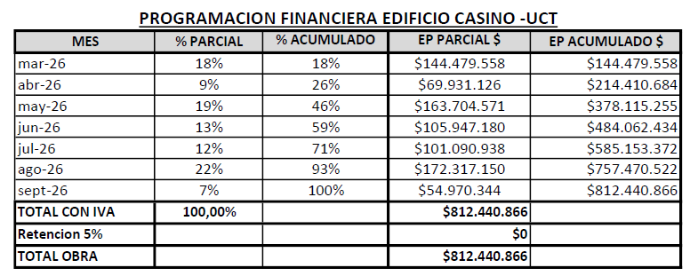
 |  |  |  |  | PROGRAMACION FINANCIERA CRC11
 | 2025 | 2026 |  |  | OC 1426/2026 |  |  | actualizado 29/04
TOTAL | $- | $910,200,912 |  |  |  | PROYECTADO |  |  | REAL
 |  |  |  |  | MES | %PARCIAL | %ACUMULADO | EP PARCIAL | EP REAL | EP ACUMULADO | %PARCIAL | %ACUMULADO
 | $- | $905,200,912 |  | EP 1 | MARZO | 17% | 18% | $144,479,558 | $144,479,558 | $144,479,558 | 16.89% | 16.89%
Obras | 2025 | 2026 | 2027 | EP 2 | ABRIL | 9% | 27% | $69,931,126 | $69,931,126 | $214,410,684 | 8.18% | 25.07%
Traslado de instalaciones |  |  |  | EP 3 | MAYO | 21% | 48% | $167,082,324 | $163,704,571 | $378,115,255 | 19.14% | 44.21%
Demolición/certificados |  |  |  | EP 4 | JUNIO | 19% | 67% | $155,127,189 | $105,947,180 | $484,062,435 | 12.39% | 56.60%
Construcción |  | $855,200,912 |  | EP 5 | JULIO | 22% | 89% | $178,457,507 | $108,851,059 | $592,913,494 | 12.73% | 69.33%
AO |  | $50,000,000 |  | EP 6 | AGOSTO | 12% | 101% | $97,363,163 |  | $592,913,494 | 0.00% | 69.33%
Exteriores |  |  | $100,000,000 |  | TOTAL CON IVA | 100% |  | $812,440,867 | $592,913,494
Otras |  |  |  |  | RETENCION 5% |  |  | $42,760,046 | $219,527,373
 |  |  |  |  | TOTAL OBRA |  |  | $855,200,912 | $812,440,867
 | $- | $5,000,000 |  |  |  |  |  |  |  | $635,673,540 |  |  | actualizado 06/07
Habilitación | 2025 | 2026
Muebles
Señalética |  | $5,000,000
Empavonados
Pizarrones
TV y/o Proyector |  |  | $5,000,000
Cortinas
Access point y switch
Otras

 | $- | $-
Especialidades | 2025 | 2026
Arquitectura
Estructura
Mec. Suelos
Topografía
Eléctrico
Incendio
CCTV
Control de acceso
Fibra Óptica
Sanitario
Clima
Pavimentación y ALL
Gas
Ascensor
CES
IMIV / obras mitigación
Coordinación BIM
Paisajismo / ejecución
Otras

 | $- | $-
Permiso | 2025 | 2026
PE
Derechos Municipales
Rev. Arquitectura
Rev. Estructura
Modificación de proyecto
Otras

 | $- | $-
Recepción | 2025 | 2026
Rev. Recepción
Aporte al espacio público
Dotación de servicios
Otras

 | $- | $-
Varios | 2025 | 2026
Gastos
Letrero de obra
Otras

